Deckblatt
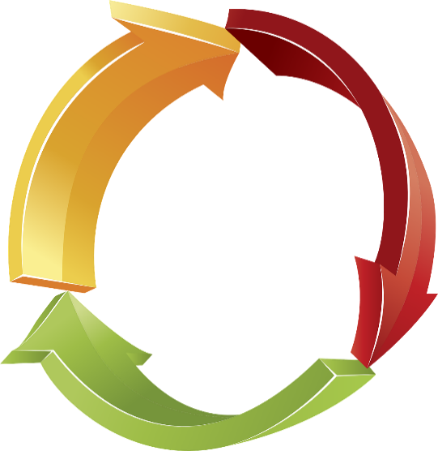
Risikomanagementsystem (RMS)

– Vorlage –

Name der Einrichtung: | Bsp.: KG Musterhausen

Version 1.0

Bearbeitungsstand: | Bsp. März 2023
Bearbeitende: | Bsp. Frau A. Meier, Herr F. Kunz

Bei Fragen oder Anregungen kontaktieren Sie bitte: Rechnungsprüfungsamt der ELKB, München - Ansprechpartnerin: Frau Saskia Pinkert E-Mail: saskia.pinkert@elkb.de Telefon: 089 / 5595 126 |  | 

Das Arbeitsblatt Risikoanalyse verfügt zum Zweck einer flexiblen Anpassbarkeit über keinen Blattschutz.

Hinweise
Aufbau eines Risikomanagementsystems (RMS)

Warum ist Risikomanagement wichtig?
Die kirchlichen Körperschaften sind für den gewissenhaften Umgang mit den ihnen anvertrauten Geldern und Vermögenswerten verantwortlich (§ 65 KGO). Zu einem verantwortungsgerechten Umgang zählt auch die Auseinandersetzung mit möglichen Risiken, die sich auf die Vermögenswerte auswirken können. Der Aufbau eines Risikomanagements liefert hierzu einen wichtigen Beitrag.
Was steckt hinter dem Begriff "Risiko" verbunden mit Risikomanagement?
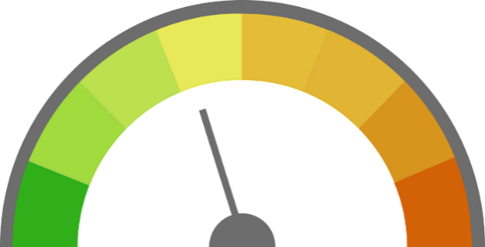 Der Begriff "Risiko" wird im Allgemeinen für Unsicherheiten verwendet. Diese können entweder negative Auswirkungen - im Sinne von Bedrohungen / Gefahren - oder positive Auswirkungen - im Sinne von Chancen - zur Folge haben. |  |  | Ein umfassendes Risikomanagement beschäftigt sich nicht nur mit vorhandenen Risiken, die im Einzelnen oder in Summe zu (bestands-)gefährdenden Entwicklungen führen können. Mit Hilfe von Risikomanagement sollen vielmehr alle (künftig) ökonomisch, ökologisch und sozial wesentlichen Chancen und Gefahren in den Blick genommen werden, die sich auf die Einrichtungsziele auswirken und insbesondere wesentliche Planabweichungen zur Folge haben können.
Wer trägt die Verantwortung?
Risikomanagement ist Führungsaufgabe. Dementsprechend liegt die Verantwortung bei der Geschäftsführung / dem Vertretungsorgan.
Wofür dient ein RMS?
 Mit Hilfe von Risikomanagement sollen Risiken frühzeitig und systematisch erfasst, gesteuert und überwacht werden. Die Erfassung der Risikosituation soll dabei helfen Schäden durch frühzeitiges Gegensteuern zu verhindern bzw. so weit wie möglich zu reduzieren. Ein RMS unterstützt hinsichtlich: • der Aufgabenerfüllung unter Berücksichtigung der Einhaltung (gesetzlicher) Vorschriften und sonstigen Vorgaben, • der Sicherstellung der Leistungsfähigkeit für beständige, vergleichbare und verlässliche Arbeitsergebnisse, • der Priorisierung von Aufgaben, • der Unterscheidung zwischen verschiedenen Handlungsalternativen. Es ist auf die spezifischen Besonderheiten der Einrichtung abzustimmen, regelmäßig weiterzuentwickeln und zu überwachen (Risikoinventur).
Was sind die grundlegenden Schritte?
1. Verantwortlichkeiten und Rollen festlegen: Wer trägt die Gesamtverantwortung und welche Rolle nehmen die eingebundenen Personen / Organe ein?
2. Risiken identifizieren: Welche Bereiche / Szenarien bergen ein Risiko? Der Grundsatz bei der Risikoidentifikation sollte lauten: So viel wie nötig, aber so wenig wie möglich.
3. Risiken analysieren / bewerten: Wie sind die Risiken nach ihrer Eintrittswahrscheinlichkeit sowie ihres Schadensausmaßes einzuschätzen und zu beurteilen?
4. Risiken bewältigen / steuern: Welche Gegenmaßnahmen können ergriffen werden, um die Eintrittswahrscheinlichkeit oder Schadenshöhe zu mindern? Wie sind die Risiken zu priorisieren?
5. Überprüfung der Wirksamkeit der umgesetzten Risikostrategien / Maßnahmen: Sind die Maßnahmen geeignet, um das Risiko zu verringern bzw. zu verhindern?
6. Entwicklung einer Risikokultur: Wer ist für welche Risikofelder /-bereiche zuständig und überprüft fortlaufend die Aktualität anhand externer und interner Veränderungen? Wie sind die Kommunikationsstruktur und die Meldewege / Eskalationsstufen aufgebaut (Risikoberichterstattung: Ergebnis der regelmäßigen Risikoinventur, Risikowerte etc.)?
Wie wird das Risiko berechnet?
Wie hoch ein Risiko ist, hängt sowohl von der Wahrscheinlichkeit einer Gefährdung (Eintrittswahrscheinlichkeit), als auch von der Schadenshöhe ab, die dabei droht. Für eine Bewertung des Risikos sind daher beide Einflussgrößen zu berücksichtigen: Risiko = Schadenshöhe x Eintrittswahrscheinlichkeit |  | 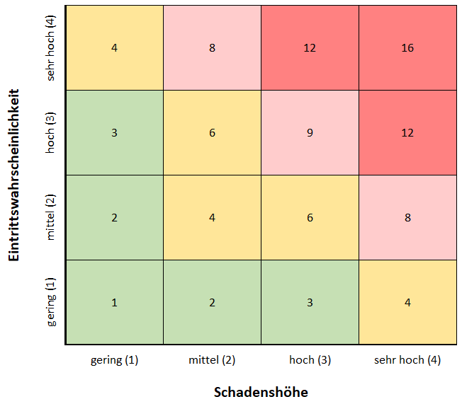 Mit Hilfe einer Risikomatrix kann das Risiko eines einzelnen Szenarios anhand dessen Eintrittswahrscheinlichkeit und der eingeschätzten Schadenshöhe bewertet werden.
Die Bestimmung der Eintrittswahrscheinlichkeit sowie der Schadenshöhe eines Szenarios / Ereignisses ist i. d. R. nicht exakt möglich. Denn in vielen Fällen gibt es keine Statistiken (wie dies z. B. bei Krankenstandstatistiken der Fall ist, um das Personalausfallrisiko zu spezifizieren), auf die zurückgegriffen werden kann. Die Beschreibung erfolgt deshalb meist anhand qualitativer Skalen mit den Stufen • "gering" (Wert 1), • "mittel" (Wert 2), • "hoch" (Wert 3), • "sehr hoch" (Wert 4).
Wie ist die Schadenshöhe definiert?
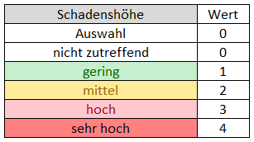 Mit der Schadenshöhe wird ausgedrückt, wie umfassend ein Schaden ist, welche (finanziellen oder reputationsbezogene) Auswirkungen er hat und / oder welche negativen Auswirkungen sich daraus z. B. für eine Zielerreichung ergeben. Ein Wert von 0 bzw. 1 sagt aus, dass ein Szenario keinen bzw. nur einen sehr geringen Schaden verursacht. Bsp.: Die Klingelbeuteleinnahmen i. H. v. 120 EUR werden gestohlen. Ein Wert von 4 besagt dagegen, dass das Eintreten eines Szenarios einen sehr hohen Schaden zur Folge hat. Bsp.: Die regelmäßigen Baubegehungen werden nicht durchgeführt, das gesamte denkmalgeschützte Kirchengebäude stürzt ein, der Schaden beläuft sich auf über 3 Mio. EUR.
Wie ist die Eintrittswahrscheinlichkeit definiert?
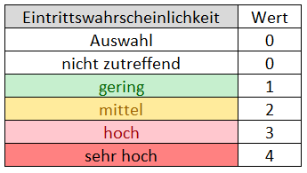 Mit der Eintrittswahrscheinlichkeit wird eine Aussage über die Wahrscheinlichkeit getätigt, mit der ein Risikoereignis / Szenario innerhalb eines bestimmten Zeitraums eintritt. Ein Wert von 0 bzw. 1 sagt aus, dass ein Szenario nie bzw. nur sehr unwahrscheinlich eintreten wird. Bsp.: Alle 2.000 evangelischen Gemeindeglieder treten innerhalb eines Jahres aus der Kirchengemeinde Musterhausen aus. Ein Wert von 4 besagt dagegen, dass das Szenario auf jeden Fall bzw. sicher (zeitnah) eintreten wird. Bsp.: Die Kirchengemeinde Musterhausen hat künftig Umsatzsteuervoranmeldungen an das Finanzamt abzugeben, da sie jährlich umsatzsteuerpflichtige Einnahmen in Höhe von insgesamt über 40.000 EUR erzielt.
Beispiel: "Schadensereignisse (extern) - Hochwasser"
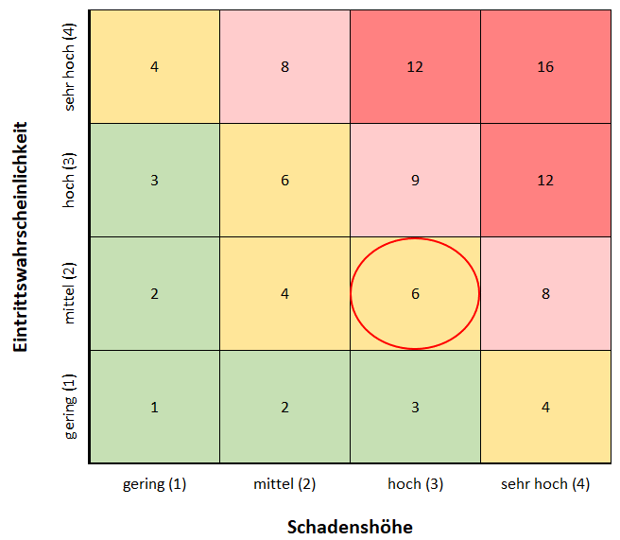 Die kleine KG Musterhausen mit zuletzt ca. 800 Gemeindegliedern liegt unweit eines Flusses, jedoch nicht unmittelbar in einem Hochwassergebiet. Pfarrer Huber schätzt die Eintrittswahrscheinlichkeit eines unerwarteten Hochwassers als "mittel" (Wert 2) ein. Sollte es dennoch ein Hochwasser geben, wäre zumindest sämtliches Inventar, das sich im Keller des Gemeindehauses befindet, zerstört. Darunter Musikinstrumente, eine Lautsprecheranlage sowie das gesamte kürzlich neu angeschaffte Mobiliar des Jugendraums. Die Schadenshöhe schätzt Pfarrer Huber für seine kleine Kirchengemeinde (Haushaltsvolumen von etwa 120.000 EUR) nach Rücksprache mit Jugendleiter Meier, Chorleiterin Bauer und nach Sichtung des Inventarverzeichnisses (Inventarwert Keller ca. 20.000 EUR) als "hoch" ein (Wert 3). Das Risiko für einen Hochwasserschaden beläuft sich somit auf einen Wert von 6 (Eintrittswahrscheinlichkeit = 2, Schadenshöhe = 3 -> 2 x 3 = 6).
Wie kann mit dem ermittelten Risiko umgegangen werden?
Nachdem ein Risiko ermittelt wurde ist eine Strategie auszuwählen, wie mit dem Ergebnis umgegangen werden soll. Hierbei können 4 Risikostrategien unterschieden werden:
1. Risikoübernahme: | Wird das Risiko als "gering" bewertet (Risikomatrix "Grün", Werte 1 bis 3) ist eine mögliche Strategie, das Risiko zu akzeptieren, da der mögliche Schaden samt der Eintrittswahrscheinlichkeit niedrig ist. Gleiches gilt, wenn für eine identifizierte Gefährdung keine hinreichend wirksamen oder wirtschaftlich vertretbaren Gegenmaßnahmen bekannt sind. Bsp.: Erlass neuer rechtlicher Vorschriften sind oftmals langfristig nicht vorhersehbar und damit kaum in der Risikostrategie zu berücksichtigen.
2. Risikotransfer: | Hier wird der möglich eintretende Schaden an einen Dritten verlagert, um diesen (zumindest teilweise) abzumildern. Bsp.: Reduzierung finanzieller Risiken durch den Abschluss einer Hochwasserversicherung.
3. Risikovermeidung: | Der (Geschäfts-)Prozess wird so verändert, dass eine Gefährdung weitestgehend ausgeschlossen ist. Hierfür ist es notwendig die Abläufe und Rahmenbedingungen zu verändern. Ggf. könnte es auch sinnvoll sein einen (Geschäfts-)Prozess ganz einzustellen. Bsp.: Defizitvereinbarung mit Kommune abschließen, um das Risiko der Erwirtschaftung von Fehlbeträgen im Bereich des Kindergartens zu vermeiden.
4. Risikoreduktion: | Durch zusätzliche Schutzvorkehrungen oder Änderungen an den Verfahrensabläufen wird versucht die Wahrscheinlichkeit eines Schadens oder dessen Auswirkungen zu verringern. In der Praxis ist dies die am häufigsten gewählte Risikostrategie. Bsp.: Datenschutzverstöße möglichst vermeiden, durch Beachtung der geltenden Datenschutzvorschriften. Für das Beispiel „Schadensereignis (extern) – Hochwasser“ könnte im Sinne der „Risikoreduktion“, der Umfang des Versicherungsschutzes um die Fallgruppe Hochwasser erweitert werden.
Wie kann ein Risikoprofil erstellt werden?
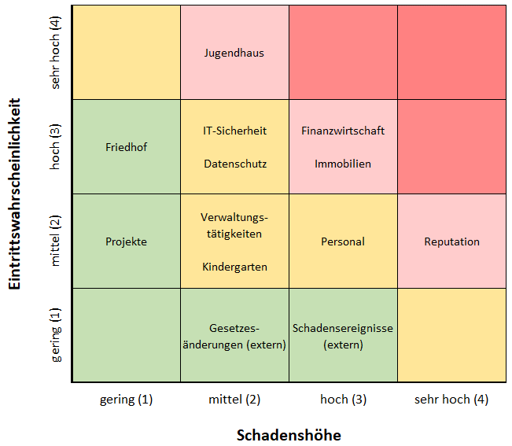 Ausgehend der Bestimmung einzelner Risikowerte kann ein Risikoprofil für eine ganze Einrichtung (Verwaltung, Gesamtkirchengemeinde, Dekanatsbezirk, Kirchengemeinde, Zweckverband) erarbeitet werden. Hierzu werden die Ergebnisse der Risikofelder in eine Gesamt-Risikomatrix übernommen:
Wo liegen die Grenzen des Risikomanagements?
Die Bewertung der jeweiligen Schadenshöhe und der Eintrittswahrscheinlichkeit stützt sich auf Erfahrungen, Beobachtungen, Prognosen und (ggf. subjektive) Einschätzungen. Um einer individuellen Verzerrung entgegenzuwirken, sollten insbesondere die Personen, die an dem jeweiligen Prozess, für den eine Risikoeinschätzung erfolgen soll, beteiligt sind (z. B. die Mitarbeiter der Personalabteilung für das Risikofeld "Personal"), auch in dessen Risikobewertung eingebunden werden. Weiter ist zu beachten, dass eine Vielzahl an Risiken mit geringer Eintrittswahrscheinlichkeit und niedriger Schadenshöhe einen ähnlichen Effekt haben können, wie ein einzelnes Risiko mit hoher Eintrittswahrscheinlichkeit und großer Schadenshöhe.

